Análise de risco do projeto
Modelo de análise de risco do projeto
ID DO PROJETO | NOME DO PROJETO |  |  |  |  |  | GERENTE DE PROJETO

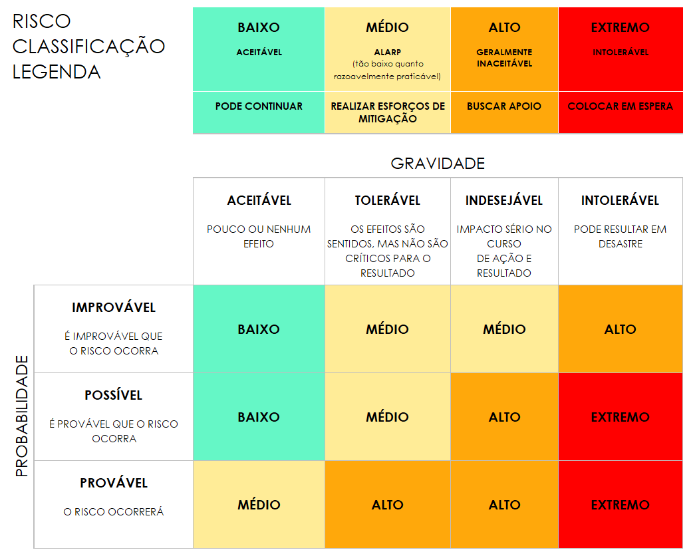
 |  |  | PRÉ-MITIGAÇÃO |  |  |  | PÓS-MITIGAÇÃO
REF/ID | ATIVIDADE | RISCO | GRAVIDADE DO RISCO | PROBABILIDADE DO RISCO | NÍVEL DE RISCO | MITIGAÇÕES/AVISOS/SOLUÇÕES | GRAVIDADE DO RISCO | PROBABILIDADE DO RISCO | NÍVEL DE RISCO | ACEITÁVEL PARA CONTINUAR? | RISCO GRAVIDADE | PROBABILIDADE DO RISCO | RISCO NÍVEL | ACEITÁVEL CONTINUAR?
 |  |  | ACEITÁVEL | PROVÁVEL | BAIXO |  | ACEITÁVEL | IMPROVÁVEL | BAIXO | SIM | ACEITÁVEL | IMPROVÁVEL | BAIXO | SIM
 |  |  | TOLERÁVEL | POSSÍVEL | MÉDIO |  | ACEITÁVEL | IMPROVÁVEL | BAIXO | SIM | TOLERÁVEL | POSSÍVEL | MÉDIO | NÃO
 |  |  | INDESEJÁVEL | PROVÁVEL | ALTO |  | TOLERÁVEL | POSSÍVEL | MÉDIO | SIM | INDESEJÁVEL | PROVÁVEL | ALTO
 |  |  | INTOLERÁVEL | PROVÁVEL | EXTREMO |  | INDESEJÁVEL | PROVÁVEL | ALTO | NÃO | INTOLERÁVEL |  | EXTREMO

CLIQUE AQUI PARA CRIAR NO SMARTSHEET

